Лист1
DF = (rows - 1) * (cols - 1)

1. Считате ли, че кризата в Р Украйна, свързана с анексирането на полуостров Крим от страна на Руската федерация и продължаващият конфликт в Донбас, както и гражданската война в Сирийската арабска република, оказват влияние върху сигурността на страната Ви?
H0 = независими са величините HA = величините не са независими
 |  |  |  |  | Не | По-скоро не |  | Не знам |  | По-скоро да | Да | Alpha | P value | Chi Square | DF | Знам и прод
 |  | Bulgarian responses |  |  | 8.30% | 12.50% |  | 3.50% |  | 12.50% | 66.70% | 0.01 | > 0.0000561895 | 22.3113 | 3 | 96.50%
 |  | West and Central European responses |  |  | 16.70% | 25.00% |  | 6.30% |  | 25.00% | 33.30% |  |  |  |  | 93.70%

 |  |  |  |  |  |  |  |  |  |  |  |  | H0 is rejected! | Величините не са независими т.е. националност води до разлики във възприемането на влиянието оказвано от страна на тези два конфликта спрямо сигурността на държавите им
Тези които са отговорили негативно на първия въпрос прекратяват участието си в анкетата

2. В случай, че сте отговорили положително на горния въпрос, според Вас кой от двата конфликта засяга в по-голяма степен сигурността на страната Ви?
H0 = независими са величините HA = величините не са независими
 |  |  |  |  |  | Украйна |  | Сирия |  |  |  | Alpha | P value | Chi Square | DF
 |  | Bulgarian responses |  |  |  | 47.40% |  | 52.60% |  |  |  | 0.01 | > 0.0001834 | 13.9941 | 1
 |  | West and Central European responses |  |  |  | 22.20% |  | 77.80%

 |  |  |  |  |  |  |  |  |  |  |  |  | H0 is rejected! | Величините не са независими т.е. принадлежността към даден регион влияе върху възпиремането на това кой конфликт влияе в по-голяма степен върху сигурността на съответната държава

3. По какъв начин възприемате намесата на Руската федерация, осъществена след 30 септември 2015 г., в гражданската война в Сирийската арабска република?

H0 = независими са величините HA = величините не са независими
 |  |  |  |  | Негативно | По-скоро негативно |  | Не мога да преценя |  | По-скоро положително | Положително | Alpha | P value | Chi Square | DF
 |  | Bulgarian responses |  |  | 37.50% | 12.50% |  | 16.70% |  | 12.50% | 20.80% | 0.01 | > 0.000001347 | 32.7444 | 4
 |  | West and Central European responses |  |  | 10.00% | 20.00% |  | 40.00% |  | 20.00% | 10.00%

 |  |  |  |  |  |  |  |  |  |  |  |  | H0 is rejected! | Величините не са независими т.е. принадлежността към даден регион влияе върху начина на възприемане на намесата на РФ в Сирия

4. Вярвате ли, че е възможно намирането на политическо решение на кризата в Р Украйна?

H0 = независими са величините HA = величините не са независими

 |  |  |  |  | Не | По-скоро не |  | Не знам |  | По-скоро да | Да | Alpha | P value | Chi Square | DF
 |  | Bulgarian responses |  |  | 14.70% | 20.60% |  | 11.80% |  | 23.50% | 29.40% | 0.01 | > 0.001834 | 17.1179 | 4
 |  | West and Central European responses |  |  | 16.70% | 8.30% |  | 33.30% |  | 16.70% | 25.00%

 |  |  |  |  |  |  |  |  |  |  |  |  | H0 is rejected! | Величините не са независими т.е. принадлежността към даден регион влияе върху начина на възприемане на възможността за политическо разрешаване на кризата в Украйна
Цитат за Хи Квадрат метода http://www.quantpsy.org/chisq/chisq.htm
Що е това стойност p?
Показва че случващото се не е резултат на случайността. Тя показва каква е вероятността наблюдаваните резултати да се случват при истинност на нулевата хипотеза.

Картини на пайчетата

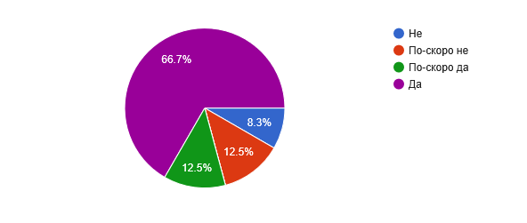
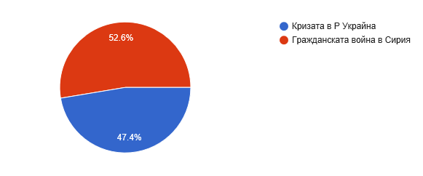

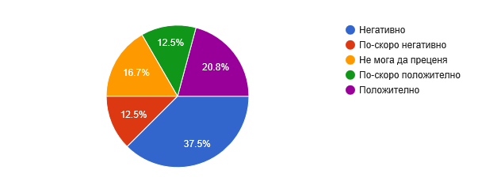
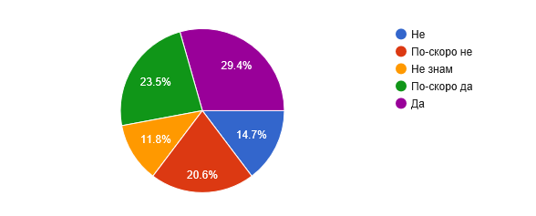

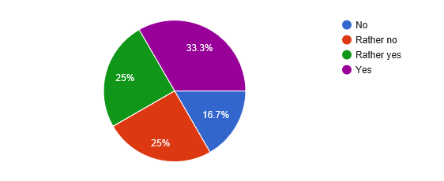
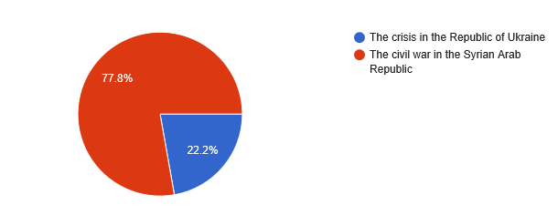

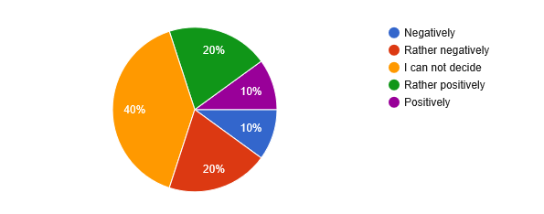
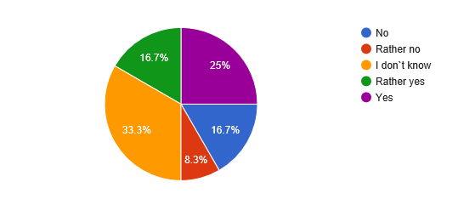

Chi Square Formula

Google Statistics

Брой търсения за Syria war |  |  | ВИЖ КОГА СА ПИКОВЕТЕ!
От октомври 2011 до септември 2016

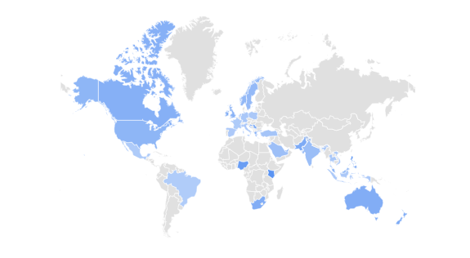

Брой търсения за Ukraine war

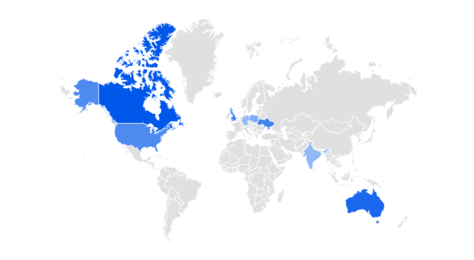

 | Сравнени двете

 | QDA Miner статии за Сирия и статии за Украйна |  |  | В съчетание с война, криза, конфликт и за двете

 | 1565 материала за Сирия във водещата медия в България |  |  |  |  |  | 4343 |  | SYR% | 36%
 | 2778 материала за Украйна във водещата медия в България |  |  |  |  |  |  |  | UKR% | 64%

 | 42 за Сирия в Германия |  |  |  |  |  | 768 |  | SYR% | 5%
 | 726 за Украйна в Германия |  |  |  |  |  |  |  | UKR% | 95%

 | 256 за Сирия във Франция |  |  |  |  |  | 644 |  | SYR% | 40%
 | 388 за Украйна във Франция |  |  |  |  |  |  |  | UKR% | 60%

 | 1238 за Сирия във Великобритания |  |  |  |  |  | 1474 |  | SYR% | 84%
 | 236 за Украйна във Великобритания |  |  |  |  |  |  |  | UKR% | 16%

